駐車許可証
駐車許可証

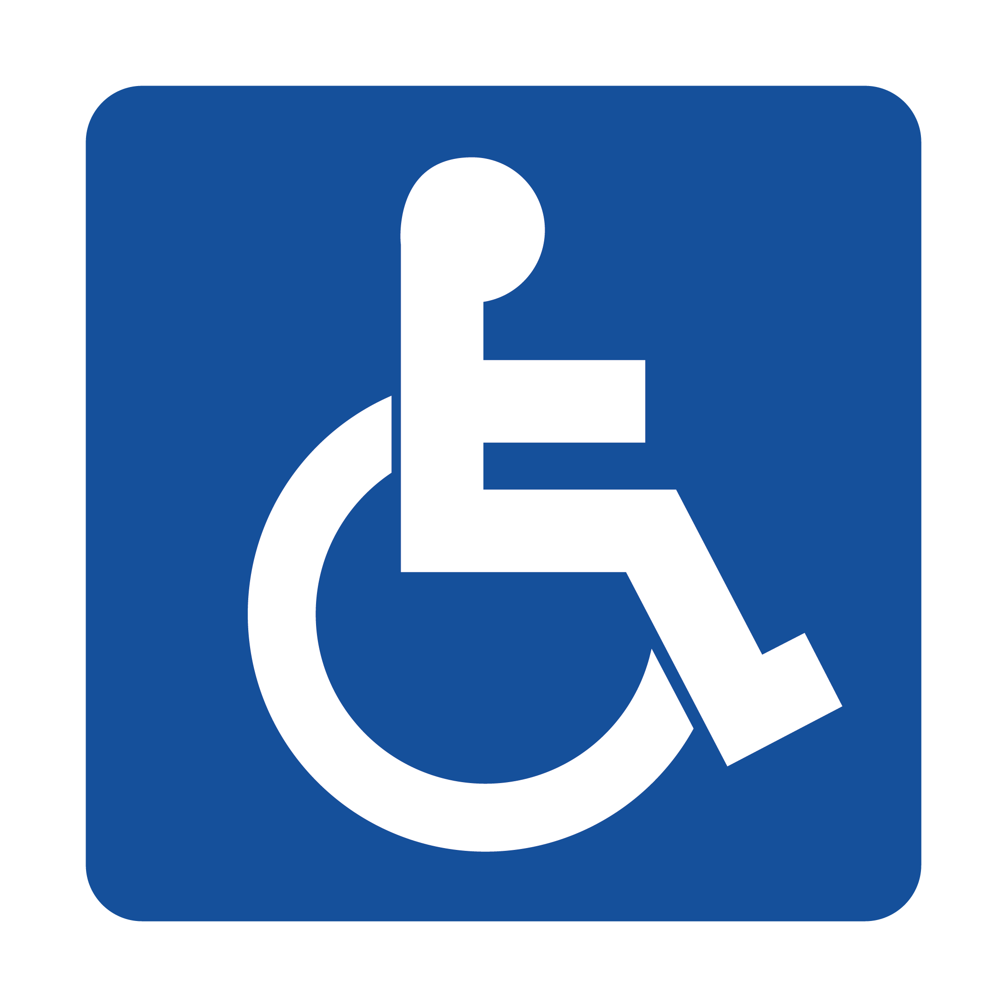

駐車有効期限
H29年１２月２０日〜
H３２年１月３１日まで

専用駐車区画に駐車の際は、この駐車許可証を必ずダッシュボードにご掲示ください。

駐車許可証

駐車有効期限

H29年１２月２０日〜
H３２年１月３１日まで

専用駐車区画に駐車の際は、この駐車許可証を必ずダッシュボードにご掲示ください。

